別記様式第３号
別記様式第３号 記載例
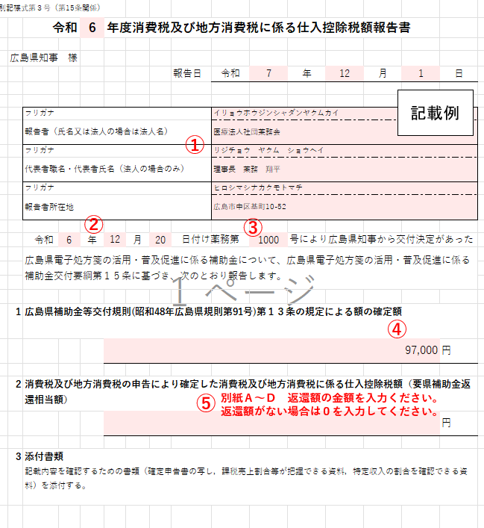
別記様式第３号（第15条関係）
 |  |  | 令和 | 6 | 年度消費税及び地方消費税に係る仕入控除税額報告書

 | 広島県知事 様
 |  |  |  |  |  |  | 報告日 | 令和 | 年 | 月 | 日

 |  | フリガナ
 |  | 報告者（氏名又は法人の場合は法人名）
 |  | フリガナ
 |  | 代表者職名・代表者氏名（法人の場合のみ）
 |  | フリガナ
 |  | 報告者所在地

 |  | 令和 |  | 年 |  | 月 | 日付け薬務第 |  | 号により広島県知事から交付決定があった
 |  | 広島県電子処方箋の活用・普及促進に係る補助金について、広島県電子処方箋の活用・普及促進に係る補助金交付要綱第１５条に基づき、次のとおり報告します。

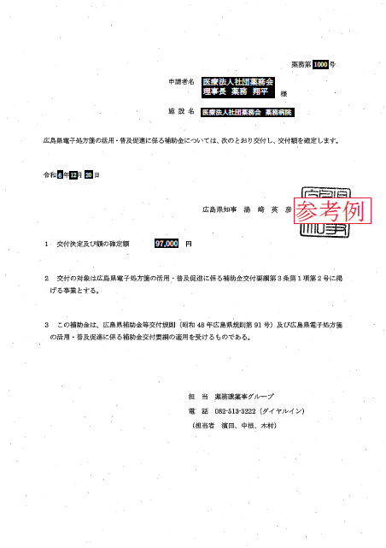
 | 1 | 広島県補助金等交付規則(昭和48年広島県規則第91号)第１３条の規定による額の確定額
 |  |  |  |  |  |  |  |  |  |  | 円
③
①
 | 2 | 消費税及び地方消費税の申告により確定した消費税及び地方消費税に係る仕入控除税額（要県補助金返還相当額）
 |  |  |  |  |  |  |  |  |  |  | 円
②
④
 | 3 | 添付書類 記載内容を確認するための書類（確定申告書の写し、課税売上割合等が把握できる資料、特定収入の割合を確認できる資料）を添付する。

別紙A 個別対応方式
「６ 仕入控除税額の概要」記入時の留意事項
６（１）補助対象経費の使途の内訳
補助金交付申請書兼実績報告書（別記様式第１号）で記載した「対象経費の実支出額（総事業費）」について、各区分に該当する金額を記載ください。
Ａ～Ｃは、消費税が課税される仕入に関する補助対象経費について、区分ごとに記載ください。
Ａ 課税売上対応分：課税売上（に関する業務等）にのみ対応する補助対象経費の合計
Ｂ 非課税売上対応分：非課税売上（に関する業務等）にのみ対応する補助対象経費の合計
Ｃ 共通対応分：課税売上と非課税売上の両方に対応する補助対象経費の合計
非課税仕入は、消費税が課税されない仕入に関する補助対象経費の合計を記載ください。
６（２）課税売上割合
消費税及び地方消費税に係る仕入控除税額報告書 別紙A（個別対応方式用）
 | １ 施設名

 | ２ 報告者名 （法人の場合は代表者職名・代表者氏名も記載）

 | ３ 保険医療機関コード（34からはじまる10桁）

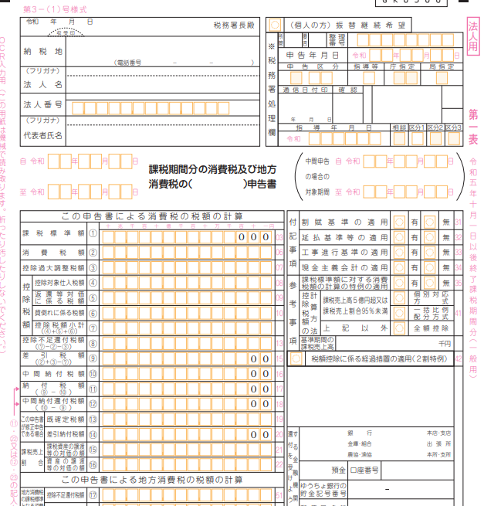
第３－（１）号様式
 | ４ 補助対象事業の区分
 |  | ①初期導入のみ（要綱第３条（１））
 |  | ②新機能の追加導入のみ（要綱第３条（２））
第１表
 |  | ③初期導入と新機能を同時に導入（要綱第３条（３））

 | ５ 補助金の確定額
 |  |  | 円

電子処方箋管理サービスを導入した日（課税仕入れを行った日）の属する課税期間が報告対象です。
 | ６ 仕入控除税額の概要
 | （１）補助対象経費の使途の内訳（領収書が複数ある場合は合算してください）
 |  |  | 課税仕入 |  |  | 非課税仕入 | 合計 （Ｄ）
 |  |  | 課税売上対応分 （Ａ） | 非課税売上対応分（Ｂ） | 共通対応分 （Ｃ）
「個別対応方式」に○があるか、ご確認ください。
 | 補助対象経費

⇐E
 | （２）課税売上割合
 | 消費税の確定申告書 付表２「課税売上割合・控除対象仕入額等の計算表」を確認し、記載してください。
 | 課税資産の譲渡等の対価の額（Ｅ）
⇐F
 | 資産の譲渡等の対価の額（Ｆ）
 | 課税売上割合（Ｅ÷Ｆ）
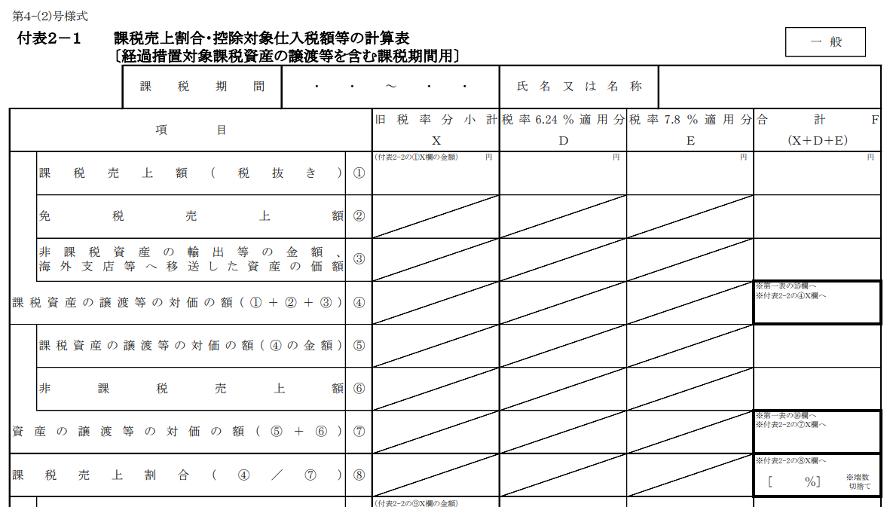
 | 消費税の確定申告の際、課税売上割合を切り捨て（小数点第２位以下の切り捨てなど）し、課税仕入れ等の税額を計算している場合、その課税売上割合を記載してください。 該当しない場合は記載は不要です。
確定申告の方法等により、付表２－１のほか、付表２－２や付表２－３の場合があります。こちらに「付表２－○」と記載されているか、ご確認ください。
 | 計算に使用する課税売上割合（Ｇ）

E⇒
 | （３）支出のうち課税仕入れの占める割合
 |  | 課税売上対応分（Ａ／Ｄ）＝ |  |  |  | （Ｈ）
 |  | 共通対応分（Ｃ／Ｄ）＝ |  |  |  | （Ｉ）

F⇒
 | （４）仕入控除税額
 |  | 補助金確定額 × Ｈ × 10 / 110 ＝ |  |  |  | （Ｊ）
 |  | 補助金確定額 × Ｉ × 10 / 110 × Ｇ ＝ |  |  |  | （Ｋ）
 |  | 合計（Ｊ＋Ｋ）＝ |  |  |  | （返還額）(小数点以下切り捨て)
 |  |  |  | 上記の合計金額を仕入控除税額報告書の仕入控除税額として記入してください。

 | （５）添付書類
・課税期間分の消費税及び地方消費税の確定申告書（第１表）の写し
・上記の確定申告書に添付した課税売上割合・控除対象仕入税額等の計算表（付表２）の写し

別紙B 一括比例配分方式
「６ 仕入控除税額の概要」記入時の留意事項
６（１）補助対象経費の使途の内訳
補助金交付申請書兼実績報告書（別記様式第１号）で記載した「対象経費の実支出額（総事業費）」について、各区分に該当する金額を記載ください。
Ａ 課税仕入：消費税が課税される仕入に関する補助対象経費の合計を記載ください。
Ｂ 非課税仕入：消費税が課税されない仕入に関する補助対象経費の合計を記載ください。
６（２）課税売上割合
消費税及び地方消費税に係る仕入控除税額報告書 別紙B（一括比例配分方式用）
 | １ 施設名

 | ２ 報告者名 （法人の場合は代表者職名・代表者氏名も記載）

 | ３ 保険医療機関コード（34からはじまる10桁）

第３－（１）号様式
第１表
 | ４ 補助対象事業の区分
 |  | ①初期導入のみ（要綱第３条（１））
 |  | ②新機能の追加導入のみ（要綱第３条（２））
 |  | ③初期導入と新機能を同時に導入（要綱第３条（３））

電子処方箋管理サービスを導入した日（課税仕入れを行った日）の属する課税期間が報告対象です。
 | ５ 補助金の確定額
 |  |  | 円

 | ６ 仕入控除税額の概要
 | （１）補助対象経費の使途の内訳（領収書が複数ある場合は合算してください）
 |  |  | 課税仕入 （Ａ） | 非課税仕入 （Ｂ） | 合計 （Ｃ）
「一括比例配分方式」に○があるか、ご確認ください。
 | 補助対象経費

⇐Ｄ
⇐Ｅ
 | （２）課税売上割合
 | 消費税の確定申告書 付表２「課税売上割合・控除対象仕入額等の計算表」を確認し、記載してください。
 | 課税資産の譲渡等の対価の額（Ｄ）
 | 資産の譲渡等の対価の額（Ｅ）
 | 課税売上割合（Ｄ÷Ｅ）
確定申告の方法等により、付表２－１のほか、付表２－２や付表２－３の場合があります。こちらに「付表２－○」と記載されているか、ご確認ください。
 | 消費税の確定申告の際、課税売上割合を切り捨て（小数点第２位以下の切り捨てなど）し、課税仕入れ等の税額を計算している場合、その課税売上割合を記載してください。 該当しない場合は記載は不要です。
 | 計算に使用する課税売上割合（Ｆ）

D⇒
 | （３）支出のうち課税仕入れの占める割合
 |  | 課税売上対応分（Ａ／Ｃ）＝ |  |  |  | （Ｇ）

E⇒
 | （４）仕入控除税額
 |  | 補助金確定額 × Ｇ × 10 / 110 × Ｆ ＝ |  |  |  | （返還額）(小数点以下切り捨て)
 |  |  |  | 上記の合計金額を仕入控除税額報告書の仕入控除税額として記入してください。

 | （５）添付書類
・課税期間分の消費税及び地方消費税の確定申告書（第１表）の写し
・上記の確定申告書に添付した課税売上割合・控除対象仕入税額等の計算表（付表２）の写し

別紙C 全額控除等用
「別紙Ｃ（全額控除等用）」記入時の留意事項
消費税及び地方消費税に係る仕入控除税額報告書 別紙C（全額控除等用）
 | １ 施設名

第３－（１）号様式
 | ２ 報告者名 （法人の場合は代表者職名・代表者氏名も記載）

第１表
 | ３ 保険医療機関コード（34からはじまる10桁）

電子処方箋管理サービスを導入した日（課税仕入れを行った日）の属する課税期間が報告対象です。
 | ４ 補助対象事業の区分
 |  | ①初期導入のみ（要綱第３条（１））
 |  | ②新機能の追加導入のみ（要綱第３条（２））
 |  | ③初期導入と新機能を同時に導入（要綱第３条（３））

「全額控除」に○があるか、ご確認ください。
 | ５ 補助金の確定額
 |  |  | 円

 | ６ 仕入控除税額の概要
 | （１）仕入控除税額
 |  | 補助金確定額 × 10 / 110 ＝ |  | 0 | （返還額）(小数点以下切り捨て)
 |  |  |  | 上記の合計金額を仕入控除税額報告書の仕入控除税額として記入してください。

 | （２）添付書類
・課税期間分の消費税及び地方消費税の確定申告書（第１表）の写し

別紙Ｄ 返還なし用
「別紙Ｄ（返還なし用）」記入時の留意事項
消費税及び地方消費税に係る仕入控除税額報告書 別紙D（返還なし用）
 | １ 施設名

簡
第３－（１）号様式
簡易課税方式は「 簡 」があるか、ご確認ください。
 | ２ 報告者名 （法人の場合は代表者職名・代表者氏名も記載）

第１表
 | ３ 保険医療機関コード（34からはじまる10桁）

電子処方箋管理サービスを導入した日（課税仕入れを行った日）の属する課税期間が報告対象です。
 | ４ 補助対象事業の区分
 |  | ①初期導入のみ（要綱第３条（１））
 |  | ②新機能の追加導入のみ（要綱第３条（２））
 |  | ③初期導入と新機能を同時に導入（要綱第３条（３））

 | ５ 補助金の確定額
 |  |  | 円

2割特例方式は「税額控除に係る経過措置の適用（2割特例）」に○があるか、ご確認ください。
 | ６ 仕入控除税額の概要（返還のない理由を選択又は記入すること。）
 |  | 課税期間に係る基準期間における課税売上高が1,000万円以下であり、適格請求書発行事業者に登録しておらず、消費税の納税義務がない。
 |  | 簡易課税方式により申告したため、補助金に係る消費税及び地方消費税の仕入控除税額がない。
 |  | ２割特例方式（適格請求書発行事業者となる小規模事業者に対する負担軽減措置）により申告したため、補助金に係る消費税及び地方消費税の仕入控除税額がない。
 |  | 公益法人等であり、特定収入割合が５％を超えるため、補助金に係る消費税及び地方消費税の仕入控除税額がない。
 |  | 個別対応方式において、補助対象経費に係る消費税等を「非課税売上のみに要するもの」として申告している。
 |  | 補助対象経費が人件費等の非課税仕入となっている。
 |  | その他（以下に記入してください。）

添付書類
 | ・課税期間分の消費税及び地方消費税の確定申告書（第１表）の写し
 | ・上記の確定申告書に添付した課税売上割合・控除対象仕入税額等の計算表（付表２）の写し
 | ・特定収入割合が分かる書類 等
 | ※消費税の納税義務免除者は添付書類はありません。

